Milavitsa Мода
Клиент |  | Скидка | 0.0% | 0 |  |  |  |  |  |  |  | Много |  | Мало | Под заказ
 |  |  |  |  |  |  |  |  |  |  |  | Есть |  | Нет
Бренд | Артикул | Конструктив | Цвет | Полнота | Цена руб. (с НДС)
 |  |  |  |  |  | 60 | 65 | 70 | 75 | 80 | 85 | 90 | 95 | 100 | 105 | 110 | 115 | 120 | 125 | 130 | 135 | 0 | 0
Milavitsa Мода | 12197 | БЮСТГАЛЬТЕР |  |  | 1,350.00 | 0 | 0 | 0 | 0 | 0 | 0 | 0 | 0 | 0 | 0 | 0 | 0 | 0 | 0 | 0 | 0 | 0 | 0
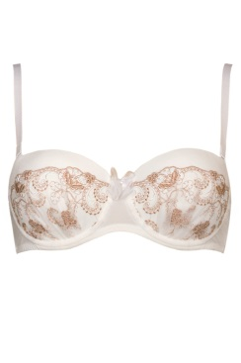
 |  |  | приглушенно-белый |  | 1,350.00 | 0 | 0 | 0 | 0 | 0 | 0 | 0 | 0 | 0 | 0 | 0 | 0 | 0 | 0 | 0 | 0
 |  |  |  | B
 |  |  |  | C
 |  |  |  | D
 |  |  | лиловый |  |  | 0 | 0 | 0 | 0 | 0 | 0 | 0 | 0 | 0 | 0 | 0 | 0 | 0 | 0 | 0 | 0
 |  |  |  | B
 |  |  |  | C
 |  |  |  | D

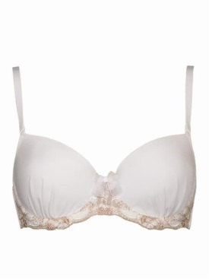
 |  |  |  |  |  | 60 | 65 | 70 | 75 | 80 | 85 | 90 | 95 | 100 | 105 | 110 | 115 | 120 | 125 | 130 | 135
Milavitsa Мода | 12198 | БЮСТГАЛЬТЕР |  |  | 1,130.00 | 0 | 0 | 0 | 0 | 0 | 0 | 0 | 0 | 0 | 0 | 0 | 0 | 0 | 0 | 0 | 0
 |  |  | лиловый |  | 1,130.00 | 0 | 0 | 0 | 0 | 0 | 0 | 0 | 0 | 0 | 0 | 0 | 0 | 0 | 0 | 0 | 0
 |  |  |  | B
 |  |  |  | C
 |  |  |  | D
 |  |  |  | E
 |  |  |  | F

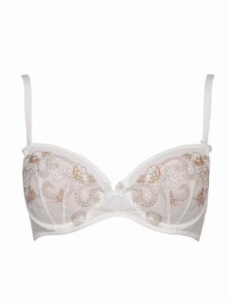
 |  |  |  |  |  | 60 | 65 | 70 | 75 | 80 | 85 | 90 | 95 | 100 | 105 | 110 | 115 | 120 | 125 | 130 | 135
Milavitsa Мода | 12199 | БЮСТГАЛЬТЕР |  |  | 1,100.00 | 0 | 0 | 0 | 0 | 0 | 0 | 0 | 0 | 0 | 0 | 0 | 0 | 0 | 0 | 0 | 0
 |  |  | приглушенно-белый |  | 1,100.00 | 0 | 0 | 0 | 0 | 0 | 0 | 0 | 0 | 0 | 0 | 0 | 0 | 0 | 0 | 0 | 0
 |  |  |  | C
 |  |  |  | D
 |  |  |  | E
 |  |  | лиловый |  |  | 0 | 0 | 0 | 0 | 0 | 0 | 0 | 0 | 0 | 0 | 0 | 0 | 0 | 0 | 0 | 0
 |  |  |  | B
 |  |  |  | C
 |  |  |  | D
 |  |  |  | E

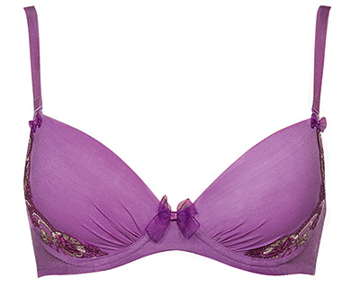
 |  |  |  |  |  | 60 | 65 | 70 | 75 | 80 | 85 | 90 | 95 | 100 | 105 | 110 | 115 | 120 | 125 | 130 | 135
Milavitsa Мода | 12296 | БЮСТГАЛЬТЕР |  |  | 1,150.00 | 0 | 0 | 0 | 0 | 0 | 0 | 0 | 0 | 0 | 0 | 0 | 0 | 0 | 0 | 0 | 0
 |  |  | приглушенно-белый |  | 1,150.00 | 0 | 0 | 0 | 0 | 0 | 0 | 0 | 0 | 0 | 0 | 0 | 0 | 0 | 0 | 0 | 0
 |  |  |  | A
 |  |  |  | B
 |  |  |  | C
 |  |  |  | D
 |  |  | лиловый |  |  | 0 | 0 | 0 | 0 | 0 | 0 | 0 | 0 | 0 | 0 | 0 | 0 | 0 | 0 | 0 | 0
 |  |  |  | A
 |  |  |  | B
 |  |  |  | C
 |  |  |  | D

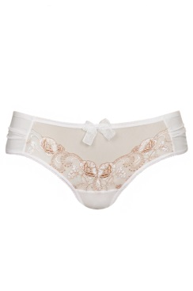
 |  |  |  |  |  | 84 | 88 | 92 | 96 | 100 | 104 | 108 | 112 | 116 | 120 | 124 | 128 | 132 | 136
Milavitsa Мода | 26198 | ТРУСЫ ЖЕН. |  |  | 650.00 | 0 | 0 | 0 | 0 | 0 | 0 | 0 | 0 | 0 | 0 | 0 | 0 | 0 | 0
 |  |  | приглушенно-белый |  | 650.00 | 0 | 0 | 0 | 0 | 0 | 0 | 0 | 0 | 0 | 0 | 0 | 0 | 0 | 0
 |  |  |  | 0
 |  |  | лиловый |  |  | 0 | 0 | 0 | 0 | 0 | 0 | 0 | 0 | 0 | 0 | 0 | 0 | 0 | 0
 |  |  |  | 0

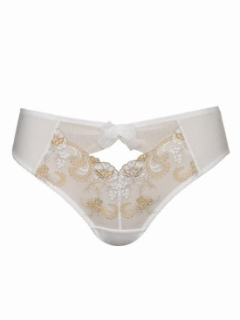
 |  |  |  |  |  | 84 | 88 | 92 | 96 | 100 | 104 | 108 | 112 | 116 | 120 | 124 | 128 | 132 | 136
Milavitsa Мода | 26199 | ТРУСЫ ЖЕН. |  |  | 650.00 | 0 | 0 | 0 | 0 | 0 | 0 | 0 | 0 | 0 | 0 | 0 | 0 | 0 | 0
 |  |  | приглушенно-белый |  | 650.00 | 0 | 0 | 0 | 0 | 0 | 0 | 0 | 0 | 0 | 0 | 0 | 0 | 0 | 0
 |  |  |  | 0
 |  |  | лиловый |  |  | 0 | 0 | 0 | 0 | 0 | 0 | 0 | 0 | 0 | 0 | 0 | 0 | 0 | 0
 |  |  |  | 0

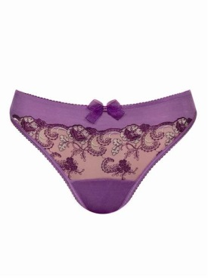
 |  |  |  |  |  | 84 | 88 | 92 | 96 | 100 | 104 | 108 | 112 | 116 | 120 | 124 | 128 | 132 | 136
Milavitsa Мода | 26296 | ТРУСЫ-СТРИНГ ЖЕН. |  |  | 570.00 | 0 | 0 | 0 | 0 | 0 | 0 | 0 | 0 | 0 | 0 | 0 | 0 | 0 | 0
 |  |  | приглушенно-белый |  | 570.00 | 0 | 0 | 0 | 0 | 0 | 0 | 0 | 0 | 0 | 0 | 0 | 0 | 0 | 0
 |  |  |  | 0
 |  |  | лиловый |  |  | 0 | 0 | 0 | 0 | 0 | 0 | 0 | 0 | 0 | 0 | 0 | 0 | 0 | 0
 |  |  |  | 0

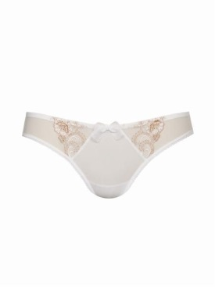
 |  |  |  |  |  | 84 | 88 | 92 | 96 | 100 | 104 | 108 | 112 | 116 | 120 | 124 | 128 | 132 | 136
Milavitsa Мода | 26297 | ТРУСЫ ЖЕН. |  |  | 550.00 | 0 | 0 | 0 | 0 | 0 | 0 | 0 | 0 | 0 | 0 | 0 | 0 | 0 | 0
 |  |  | приглушенно-белый |  | 550.00 | 0 | 0 | 0 | 0 | 0 | 0 | 0 | 0 | 0 | 0 | 0 | 0 | 0 | 0
 |  |  |  | 0
 |  |  | лиловый |  |  | 0 | 0 | 0 | 0 | 0 | 0 | 0 | 0 | 0 | 0 | 0 | 0 | 0 | 0
 |  |  |  | 0

 |  |  |  |  |  | 60 | 65 | 70 | 75 | 80 | 85 | 90 | 95 | 100 | 105 | 110 | 115 | 120 | 125 | 130 | 135
Milavitsa Мода | 12487 | БЮСТГАЛЬТЕР |  |  | 1,230.00 | 0 | 0 | 0 | 0 | 0 | 0 | 0 | 0 | 0 | 0 | 0 | 0 | 0 | 0 | 0 | 0
 |  |  | чайная роза |  | 1,230.00 | 0 | 0 | 0 | 0 | 0 | 0 | 0 | 0 | 0 | 0 | 0 | 0 | 0 | 0 | 0 | 0
 |  |  |  | A
 |  |  |  | B
 |  |  |  | C
 |  |  |  | D
 |  |  | гавайи |  |  | 0 | 0 | 0 | 0 | 0 | 0 | 0 | 0 | 0 | 0 | 0 | 0 | 0 | 0 | 0 | 0
 |  |  |  | A
 |  |  |  | B
 |  |  |  | C
 |  |  |  | D
 |  |  | сливочный |  |  | 0 | 0 | 0 | 0 | 0 | 0 | 0 | 0 | 0 | 0 | 0 | 0 | 0 | 0 | 0 | 0
 |  |  |  | B
 |  |  |  | C
 |  |  |  | D

 |  |  |  |  |  | 60 | 65 | 70 | 75 | 80 | 85 | 90 | 95 | 100 | 105 | 110 | 115 | 120 | 125 | 130 | 135
Milavitsa Мода | 12488 | БЮСТГАЛЬТЕР |  |  | 1,130.00 | 0 | 0 | 0 | 0 | 0 | 0 | 0 | 0 | 0 | 0 | 0 | 0 | 0 | 0 | 0 | 0
 |  |  | чайная роза |  | 1,130.00 | 0 | 0 | 0 | 0 | 0 | 0 | 0 | 0 | 0 | 0 | 0 | 0 | 0 | 0 | 0 | 0
 |  |  |  | A
 |  |  |  | B
 |  |  |  | C
 |  |  |  | D
 |  |  | гавайи |  |  | 0 | 0 | 0 | 0 | 0 | 0 | 0 | 0 | 0 | 0 | 0 | 0 | 0 | 0 | 0 | 0
 |  |  |  | B
 |  |  |  | C
 |  |  |  | D
 |  |  | сливочный |  |  | 0 | 0 | 0 | 0 | 0 | 0 | 0 | 0 | 0 | 0 | 0 | 0 | 0 | 0 | 0 | 0
 |  |  |  | A
 |  |  |  | C
 |  |  |  | D

 |  |  |  |  |  | 60 | 65 | 70 | 75 | 80 | 85 | 90 | 95 | 100 | 105 | 110 | 115 | 120 | 125 | 130 | 135
Milavitsa Мода | 12489 | БЮСТГАЛЬТЕР |  |  | 960.00 | 0 | 0 | 0 | 0 | 0 | 0 | 0 | 0 | 0 | 0 | 0 | 0 | 0 | 0 | 0 | 0
 |  |  | чайная роза |  | 960.00 | 0 | 0 | 0 | 0 | 0 | 0 | 0 | 0 | 0 | 0 | 0 | 0 | 0 | 0 | 0 | 0
 |  |  |  | B
 |  |  |  | C
 |  |  |  | D
 |  |  |  | E
 |  |  | сливочный |  |  | 0 | 0 | 0 | 0 | 0 | 0 | 0 | 0 | 0 | 0 | 0 | 0 | 0 | 0 | 0 | 0
 |  |  |  | C
 |  |  |  | D
 |  |  |  | E

 |  |  |  |  |  | 84 | 88 | 92 | 96 | 100 | 104 | 108 | 112 | 116 | 120 | 124 | 128 | 132 | 136
Milavitsa Мода | 26487 | ТРУСЫ-СТРИНГ ЖЕН. |  |  | 520.00 | 0 | 0 | 0 | 0 | 0 | 0 | 0 | 0 | 0 | 0 | 0 | 0 | 0 | 0
 |  |  | чайная роза |  | 520.00 | 0 | 0 | 0 | 0 | 0 | 0 | 0 | 0 | 0 | 0 | 0 | 0 | 0 | 0
 |  |  |  | 0
 |  |  | гавайи |  |  | 0 | 0 | 0 | 0 | 0 | 0 | 0 | 0 | 0 | 0 | 0 | 0 | 0 | 0
 |  |  |  | 0
 |  |  | сливочный |  |  | 0 | 0 | 0 | 0 | 0 | 0 | 0 | 0 | 0 | 0 | 0 | 0 | 0 | 0
 |  |  |  | 0

 |  |  |  |  |  | 84 | 88 | 92 | 96 | 100 | 104 | 108 | 112 | 116 | 120 | 124 | 128 | 132 | 136
Milavitsa Мода | 26488 | ТРУСЫ ЖЕН. |  |  | 610.00 | 0 | 0 | 0 | 0 | 0 | 0 | 0 | 0 | 0 | 0 | 0 | 0 | 0 | 0
 |  |  | чайная роза |  | 610.00 | 0 | 0 | 0 | 0 | 0 | 0 | 0 | 0 | 0 | 0 | 0 | 0 | 0 | 0
 |  |  |  | 0
 |  |  | гавайи |  |  | 0 | 0 | 0 | 0 | 0 | 0 | 0 | 0 | 0 | 0 | 0 | 0 | 0 | 0
 |  |  |  | 0
 |  |  | сливочный |  |  | 0 | 0 | 0 | 0 | 0 | 0 | 0 | 0 | 0 | 0 | 0 | 0 | 0 | 0
 |  |  |  | 0

 |  |  |  |  |  | 84 | 88 | 92 | 96 | 100 | 104 | 108 | 112 | 116 | 120 | 124 | 128 | 132 | 136
Milavitsa Мода | 26489 | ТРУСЫ ЖЕН. |  |  | 610.00 | 0 | 0 | 0 | 0 | 0 | 0 | 0 | 0 | 0 | 0 | 0 | 0 | 0 | 0
 |  |  | чайная роза |  | 610.00 | 0 | 0 | 0 | 0 | 0 | 0 | 0 | 0 | 0 | 0 | 0 | 0 | 0 | 0
 |  |  |  | 0
 |  |  | гавайи |  |  | 0 | 0 | 0 | 0 | 0 | 0 | 0 | 0 | 0 | 0 | 0 | 0 | 0 | 0
 |  |  |  | 0
 |  |  | сливочный |  |  | 0 | 0 | 0 | 0 | 0 | 0 | 0 | 0 | 0 | 0 | 0 | 0 | 0 | 0
 |  |  |  | 0

 |  |  |  |  |  | 60 | 65 | 70 | 75 | 80 | 85 | 90 | 95 | 100 | 105 | 110 | 115 | 120 | 125 | 130 | 135
Milavitsa Мода | 12319 | БЮСТГАЛЬТЕР |  |  | 1,070.00 | 0 | 0 | 0 | 0 | 0 | 0 | 0 | 0 | 0 | 0 | 0 | 0 | 0 | 0 | 0 | 0
 |  |  | корица |  | 1,070.00 | 0 | 0 | 0 | 0 | 0 | 0 | 0 | 0 | 0 | 0 | 0 | 0 | 0 | 0 | 0 | 0
 |  |  |  | A
 |  |  |  | B
 |  |  |  | C
 |  |  |  | D
 |  |  | пергамент |  |  | 0 | 0 | 0 | 0 | 0 | 0 | 0 | 0 | 0 | 0 | 0 | 0 | 0 | 0 | 0 | 0
 |  |  |  | A
 |  |  |  | B
 |  |  |  | C
 |  |  |  | D

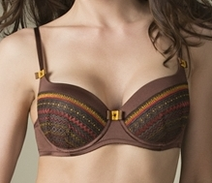
 |  |  |  |  |  | 60 | 65 | 70 | 75 | 80 | 85 | 90 | 95 | 100 | 105 | 110 | 115 | 120 | 125 | 130 | 135
Milavitsa Мода | 12320 | БЮСТГАЛЬТЕР |  |  | 1,100.00 | 0 | 0 | 0 | 0 | 0 | 0 | 0 | 0 | 0 | 0 | 0 | 0 | 0 | 0 | 0 | 0
 |  |  | корица |  | 1,100.00 | 0 | 0 | 0 | 0 | 0 | 0 | 0 | 0 | 0 | 0 | 0 | 0 | 0 | 0 | 0 | 0
 |  |  |  | B
 |  |  |  | C
 |  |  |  | D
 |  |  |  | E
 |  |  |  | F
 |  |  | пергамент |  |  | 0 | 0 | 0 | 0 | 0 | 0 | 0 | 0 | 0 | 0 | 0 | 0 | 0 | 0 | 0 | 0
 |  |  |  | B
 |  |  |  | C
 |  |  |  | D
 |  |  |  | E
 |  |  |  | F

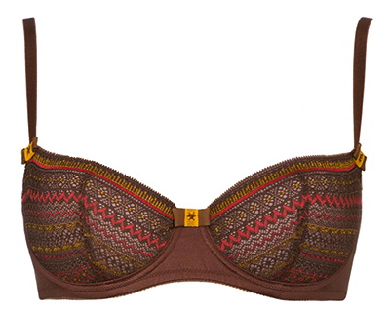
 |  |  |  |  |  | 60 | 65 | 70 | 75 | 80 | 85 | 90 | 95 | 100 | 105 | 110 | 115 | 120 | 125 | 130 | 135
Milavitsa Мода | 12321 | БЮСТГАЛЬТЕР |  |  | 900.00 | 0 | 0 | 0 | 0 | 0 | 0 | 0 | 0 | 0 | 0 | 0 | 0 | 0 | 0 | 0 | 0
 |  |  | корица |  | 900.00 | 0 | 0 | 0 | 0 | 0 | 0 | 0 | 0 | 0 | 0 | 0 | 0 | 0 | 0 | 0 | 0
 |  |  |  | A
 |  |  |  | B
 |  |  |  | C
 |  |  |  | D
 |  |  | пергамент |  |  | 0 | 0 | 0 | 0 | 0 | 0 | 0 | 0 | 0 | 0 | 0 | 0 | 0 | 0 | 0 | 0
 |  |  |  | A
 |  |  |  | B
 |  |  |  | C
 |  |  |  | D

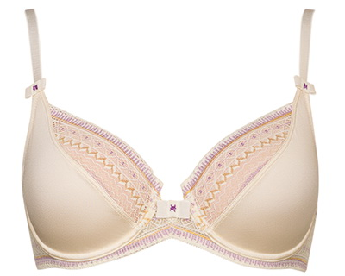
 |  |  |  |  |  | 60 | 65 | 70 | 75 | 80 | 85 | 90 | 95 | 100 | 105 | 110 | 115 | 120 | 125 | 130 | 135
Milavitsa Мода | 12322 | БЮСТГАЛЬТЕР |  |  | 1,000.00 | 0 | 0 | 0 | 0 | 0 | 0 | 0 | 0 | 0 | 0 | 0 | 0 | 0 | 0 | 0 | 0
 |  |  | корица |  | 1,000.00 | 0 | 0 | 0 | 0 | 0 | 0 | 0 | 0 | 0 | 0 | 0 | 0 | 0 | 0 | 0 | 0
 |  |  |  | B
 |  |  |  | C
 |  |  |  | D
 |  |  |  | E
 |  |  |  | F
 |  |  | пергамент |  |  | 0 | 0 | 0 | 0 | 0 | 0 | 0 | 0 | 0 | 0 | 0 | 0 | 0 | 0 | 0 | 0
 |  |  |  | B
 |  |  |  | C
 |  |  |  | D
 |  |  |  | E
 |  |  |  | F

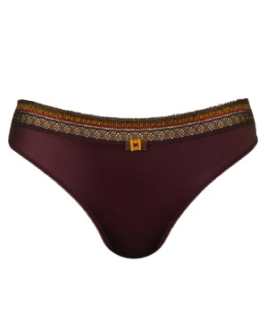
 |  |  |  |  |  | 84 | 88 | 92 | 96 | 100 | 104 | 108 | 112 | 116 | 120 | 124 | 128 | 132 | 136
Milavitsa Мода | 26319 | ТРУСЫ-СТРИНГ ЖЕН. |  |  | 430.00 | 0 | 0 | 0 | 0 | 0 | 0 | 0 | 0 | 0 | 0 | 0 | 0 | 0 | 0
 |  |  | корица |  | 430.00 | 0 | 0 | 0 | 0 | 0 | 0 | 0 | 0 | 0 | 0 | 0 | 0 | 0 | 0
 |  |  |  | 0
 |  |  | пергамент |  |  | 0 | 0 | 0 | 0 | 0 | 0 | 0 | 0 | 0 | 0 | 0 | 0 | 0 | 0
 |  |  |  | 0

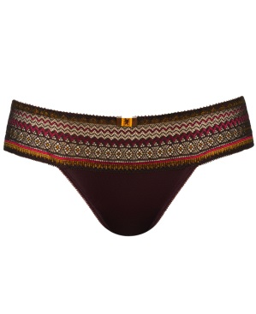
 |  |  |  |  |  | 84 | 88 | 92 | 96 | 100 | 104 | 108 | 112 | 116 | 120 | 124 | 128 | 132 | 136
Milavitsa Мода | 26321 | ТРУСЫ ЖЕН. |  |  | 650.00 | 0 | 0 | 0 | 0 | 0 | 0 | 0 | 0 | 0 | 0 | 0 | 0 | 0 | 0
 |  |  | корица |  | 650.00 | 0 | 0 | 0 | 0 | 0 | 0 | 0 | 0 | 0 | 0 | 0 | 0 | 0 | 0
 |  |  |  | 0
 |  |  | пергамент |  |  | 0 | 0 | 0 | 0 | 0 | 0 | 0 | 0 | 0 | 0 | 0 | 0 | 0 | 0
 |  |  |  | 0

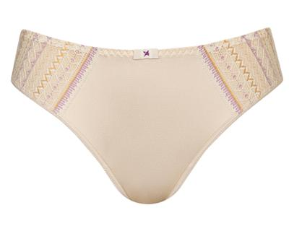
 |  |  |  |  |  | 84 | 88 | 92 | 96 | 100 | 104 | 108 | 112 | 116 | 120 | 124 | 128 | 132 | 136
Milavitsa Мода | 26322 | ТРУСЫ ЖЕН. |  |  | 470.00 | 0 | 0 | 0 | 0 | 0 | 0 | 0 | 0 | 0 | 0 | 0 | 0 | 0 | 0
 |  |  | корица |  | 470.00 | 0 | 0 | 0 | 0 | 0 | 0 | 0 | 0 | 0 | 0 | 0 | 0 | 0 | 0
 |  |  |  | 0
 |  |  | пергамент |  |  | 0 | 0 | 0 | 0 | 0 | 0 | 0 | 0 | 0 | 0 | 0 | 0 | 0 | 0
 |  |  |  | 0

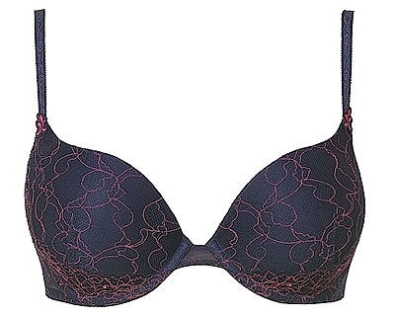
 |  |  |  |  |  | 60 | 65 | 70 | 75 | 80 | 85 | 90 | 95 | 100 | 105 | 110 | 115 | 120 | 125 | 130 | 135
Milavitsa Мода | 12125 | БЮСТГАЛЬТЕР |  |  | 0.00 | 0 | 0 | 0 | 0 | 0 | 0 | 0 | 0 | 0 | 0 | 0 | 0 | 0 | 0 | 0 | 0
 |  |  | белый |  |  | 0 | 0 | 0 | 0 | 0 | 0 | 0 | 0 | 0 | 0 | 0 | 0 | 0 | 0 | 0 | 0
 |  |  |  | A
 |  |  |  | B
 |  |  |  | C
 |  |  | темно-синий |  |  | 0 | 0 | 0 | 0 | 0 | 0 | 0 | 0 | 0 | 0 | 0 | 0 | 0 | 0 | 0 | 0
 |  |  |  | A
 |  |  |  | B
 |  |  |  | C
 |  |  | азалия |  |  | 0 | 0 | 0 | 0 | 0 | 0 | 0 | 0 | 0 | 0 | 0 | 0 | 0 | 0 | 0 | 0
 |  |  |  | A
 |  |  |  | B
 |  |  |  | C

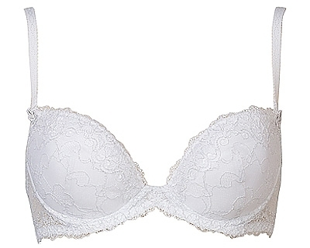
 |  |  |  |  |  | 60 | 65 | 70 | 75 | 80 | 85 | 90 | 95 | 100 | 105 | 110 | 115 | 120 | 125 | 130 | 135
Milavitsa Мода | 12126 | БЮСТГАЛЬТЕР |  |  | 0.00 | 0 | 0 | 0 | 0 | 0 | 0 | 0 | 0 | 0 | 0 | 0 | 0 | 0 | 0 | 0 | 0
 |  |  | белый |  |  | 0 | 0 | 0 | 0 | 0 | 0 | 0 | 0 | 0 | 0 | 0 | 0 | 0 | 0 | 0 | 0
 |  |  |  | C
 |  |  |  | D
 |  |  | темно-синий |  |  | 0 | 0 | 0 | 0 | 0 | 0 | 0 | 0 | 0 | 0 | 0 | 0 | 0 | 0 | 0 | 0
 |  |  |  | C
 |  |  |  | D
 |  |  | азалия |  |  | 0 | 0 | 0 | 0 | 0 | 0 | 0 | 0 | 0 | 0 | 0 | 0 | 0 | 0 | 0 | 0
 |  |  |  | B
 |  |  |  | D

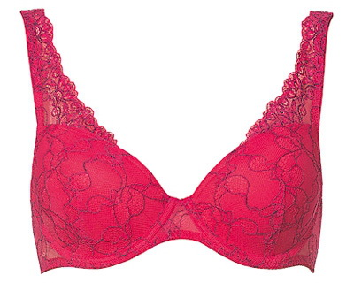
 |  |  |  |  |  | 60 | 65 | 70 | 75 | 80 | 85 | 90 | 95 | 100 | 105 | 110 | 115 | 120 | 125 | 130 | 135
Milavitsa Мода | 12127 | БЮСТГАЛЬТЕР |  |  | 0.00 | 0 | 0 | 0 | 0 | 0 | 0 | 0 | 0 | 0 | 0 | 0 | 0 | 0 | 0 | 0 | 0
 |  |  | белый |  |  | 0 | 0 | 0 | 0 | 0 | 0 | 0 | 0 | 0 | 0 | 0 | 0 | 0 | 0 | 0 | 0
 |  |  |  | D
 |  |  | темно-синий |  |  | 0 | 0 | 0 | 0 | 0 | 0 | 0 | 0 | 0 | 0 | 0 | 0 | 0 | 0 | 0 | 0
 |  |  |  | A
 |  |  |  | C
 |  |  |  | D
 |  |  | азалия |  |  | 0 | 0 | 0 | 0 | 0 | 0 | 0 | 0 | 0 | 0 | 0 | 0 | 0 | 0 | 0 | 0
 |  |  |  | D

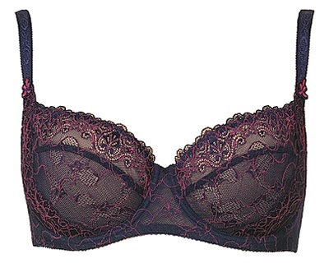
 |  |  |  |  |  | 60 | 65 | 70 | 75 | 80 | 85 | 90 | 95 | 100 | 105 | 110 | 115 | 120 | 125 | 130 | 135
Milavitsa Мода | 12128 | БЮСТГАЛЬТЕР |  |  | 520.00 | 0 | 0 | 0 | 0 | 0 | 0 | 0 | 0 | 0 | 0 | 0 | 0 | 0 | 0 | 0 | 0
 |  |  | темно-синий |  | 520.00 | 0 | 0 | 0 | 0 | 0 | 0 | 0 | 0 | 0 | 0 | 0 | 0 | 0 | 0 | 0 | 0
 |  |  |  | A

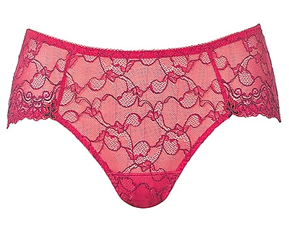
 |  |  |  |  |  | 84 | 88 | 92 | 96 | 100 | 104 | 108 | 112 | 116 | 120 | 124 | 128 | 132 | 136
Milavitsa Мода | 26127 | ТРУСЫ ЖЕН. |  |  | 330.00 | 0 | 0 | 0 | 0 | 0 | 0 | 0 | 0 | 0 | 0 | 0 | 0 | 0 | 0
 |  |  | белый |  | 330.00 | 0 | 0 | 0 | 0 | 0 | 0 | 0 | 0 | 0 | 0 | 0 | 0 | 0 | 0
 |  |  |  | 0
 |  |  | темно-синий |  |  | 0 | 0 | 0 | 0 | 0 | 0 | 0 | 0 | 0 | 0 | 0 | 0 | 0 | 0
 |  |  |  | 0
 |  |  | азалия |  |  | 0 | 0 | 0 | 0 | 0 | 0 | 0 | 0 | 0 | 0 | 0 | 0 | 0 | 0
 |  |  |  | 0

 |  |  |  |  |  | 60 | 65 | 70 | 75 | 80 | 85 | 90 | 95 | 100 | 105 | 110 | 115 | 120 | 125 | 130 | 135
Milavitsa Мода | 33072 | БЮСТГАЛЬТЕР-КОМБИНАЦ |  |  | 0.00 | 0 | 0 | 0 | 0 | 0 | 0 | 0 | 0 | 0 | 0 | 0 | 0 | 0 | 0 | 0 | 0
 |  |  | темно-синий |  |  | 0 | 0 | 0 | 0 | 0 | 0 | 0 | 0 | 0 | 0 | 0 | 0 | 0 | 0 | 0 | 0
 |  |  |  | B

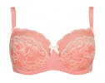
 |  |  |  |  |  | 60 | 65 | 70 | 75 | 80 | 85 | 90 | 95 | 100 | 105 | 110 | 115 | 120 | 125 | 130 | 135
Milavitsa Мода | 12501 | БЮСТГАЛЬТЕР |  |  | 1,310.00 | 0 | 0 | 0 | 0 | 0 | 0 | 0 | 0 | 0 | 0 | 0 | 0 | 0 | 0 | 0 | 0
 |  |  | персиковый аромат |  | 1,310.00 | 0 | 0 | 0 | 0 | 0 | 0 | 0 | 0 | 0 | 0 | 0 | 0 | 0 | 0 | 0 | 0
 |  |  |  | C
 |  |  |  | D
 |  |  |  | E
 |  |  |  | F
 |  |  |  | G
 |  |  | серебристая норка |  |  | 0 | 0 | 0 | 0 | 0 | 0 | 0 | 0 | 0 | 0 | 0 | 0 | 0 | 0 | 0 | 0
 |  |  |  | B
 |  |  |  | F
 |  |  |  | G

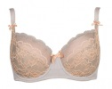
 |  |  |  |  |  | 60 | 65 | 70 | 75 | 80 | 85 | 90 | 95 | 100 | 105 | 110 | 115 | 120 | 125 | 130 | 135
Milavitsa Мода | 12502 | БЮСТГАЛЬТЕР |  |  | 1,200.00 | 0 | 0 | 0 | 0 | 0 | 0 | 0 | 0 | 0 | 0 | 0 | 0 | 0 | 0 | 0 | 0
 |  |  | персиковый аромат |  | 1,200.00 | 0 | 0 | 0 | 0 | 0 | 0 | 0 | 0 | 0 | 0 | 0 | 0 | 0 | 0 | 0 | 0
 |  |  |  | B
 |  |  |  | C
 |  |  |  | D
 |  |  |  | E
 |  |  |  | F
 |  |  |  | G
 |  |  | серебристая норка |  |  | 0 | 0 | 0 | 0 | 0 | 0 | 0 | 0 | 0 | 0 | 0 | 0 | 0 | 0 | 0 | 0
 |  |  |  | B
 |  |  |  | C
 |  |  |  | D
 |  |  |  | E
 |  |  |  | F
 |  |  |  | G

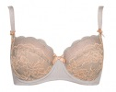
 |  |  |  |  |  | 60 | 65 | 70 | 75 | 80 | 85 | 90 | 95 | 100 | 105 | 110 | 115 | 120 | 125 | 130 | 135
Milavitsa Мода | 12503 | БЮСТГАЛЬТЕР |  |  | 1,300.00 | 0 | 0 | 0 | 0 | 0 | 0 | 0 | 0 | 0 | 0 | 0 | 0 | 0 | 0 | 0 | 0
 |  |  | персиковый аромат |  | 1,300.00 | 0 | 0 | 0 | 0 | 0 | 0 | 0 | 0 | 0 | 0 | 0 | 0 | 0 | 0 | 0 | 0
 |  |  |  | B
 |  |  |  | C
 |  |  |  | D
 |  |  |  | E
 |  |  |  | F
 |  |  |  | G
 |  |  | серебристая норка |  |  | 0 | 0 | 0 | 0 | 0 | 0 | 0 | 0 | 0 | 0 | 0 | 0 | 0 | 0 | 0 | 0
 |  |  |  | B
 |  |  |  | C
 |  |  |  | D
 |  |  |  | E
 |  |  |  | F

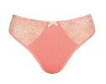
 |  |  |  |  |  | 84 | 88 | 92 | 96 | 100 | 104 | 108 | 112 | 116 | 120 | 124 | 128 | 132 | 136
Milavitsa Мода | 26501 | ТРУСЫ ЖЕН. |  |  | 550.00 | 0 | 0 | 0 | 0 | 0 | 0 | 0 | 0 | 0 | 0 | 0 | 0 | 0 | 0
 |  |  | персиковый аромат |  | 550.00 | 0 | 0 | 0 | 0 | 0 | 0 | 0 | 0 | 0 | 0 | 0 | 0 | 0 | 0
 |  |  |  | 0
 |  |  | серебристая норка |  |  | 0 | 0 | 0 | 0 | 0 | 0 | 0 | 0 | 0 | 0 | 0 | 0 | 0 | 0
 |  |  |  | 0

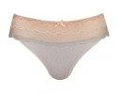
 |  |  |  |  |  | 84 | 88 | 92 | 96 | 100 | 104 | 108 | 112 | 116 | 120 | 124 | 128 | 132 | 136
Milavitsa Мода | 26502 | ТРУСЫ ЖЕН. |  |  | 650.00 | 0 | 0 | 0 | 0 | 0 | 0 | 0 | 0 | 0 | 0 | 0 | 0 | 0 | 0
 |  |  | персиковый аромат |  | 650.00 | 0 | 0 | 0 | 0 | 0 | 0 | 0 | 0 | 0 | 0 | 0 | 0 | 0 | 0
 |  |  |  | 0
 |  |  | серебристая норка |  |  | 0 | 0 | 0 | 0 | 0 | 0 | 0 | 0 | 0 | 0 | 0 | 0 | 0 | 0
 |  |  |  | 0

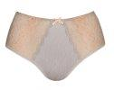
 |  |  |  |  |  | 84 | 88 | 92 | 96 | 100 | 104 | 108 | 112 | 116 | 120 | 124 | 128 | 132 | 136
Milavitsa Мода | 26503 | ТРУСЫ ЖЕН. |  |  | 810.00 | 0 | 0 | 0 | 0 | 0 | 0 | 0 | 0 | 0 | 0 | 0 | 0 | 0 | 0
 |  |  | персиковый аромат |  | 810.00 | 0 | 0 | 0 | 0 | 0 | 0 | 0 | 0 | 0 | 0 | 0 | 0 | 0 | 0
 |  |  |  | 0
 |  |  | серебристая норка |  |  | 0 | 0 | 0 | 0 | 0 | 0 | 0 | 0 | 0 | 0 | 0 | 0 | 0 | 0
 |  |  |  | 0

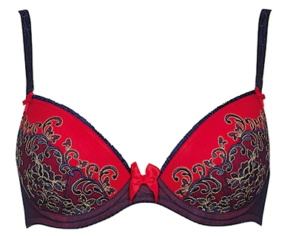
 |  |  |  |  |  | 60 | 65 | 70 | 75 | 80 | 85 | 90 | 95 | 100 | 105 | 110 | 115 | 120 | 125 | 130 | 135
Milavitsa Мода | 12213 | БЮСТГАЛЬТЕР |  |  | 710.00 | 0 | 0 | 0 | 0 | 0 | 0 | 0 | 0 | 0 | 0 | 0 | 0 | 0 | 0 | 0 | 0
 |  |  | темно-синий |  | 710.00 | 0 | 0 | 0 | 0 | 0 | 0 | 0 | 0 | 0 | 0 | 0 | 0 | 0 | 0 | 0 | 0
 |  |  |  | C
 |  |  | розовое дерево |  |  | 0 | 0 | 0 | 0 | 0 | 0 | 0 | 0 | 0 | 0 | 0 | 0 | 0 | 0 | 0 | 0
 |  |  |  | B
 |  |  |  | D

 |  |  |  |  |  | 60 | 65 | 70 | 75 | 80 | 85 | 90 | 95 | 100 | 105 | 110 | 115 | 120 | 125 | 130 | 135
Milavitsa Мода | 12214 | БЮСТГАЛЬТЕР |  |  | 730.00 | 0 | 0 | 0 | 0 | 0 | 0 | 0 | 0 | 0 | 0 | 0 | 0 | 0 | 0 | 0 | 0
 |  |  | темно-синий |  | 730.00 | 0 | 0 | 0 | 0 | 0 | 0 | 0 | 0 | 0 | 0 | 0 | 0 | 0 | 0 | 0 | 0
 |  |  |  | D
 |  |  | розовое дерево |  |  | 0 | 0 | 0 | 0 | 0 | 0 | 0 | 0 | 0 | 0 | 0 | 0 | 0 | 0 | 0 | 0
 |  |  |  | C
 |  |  |  | D
 |  |  |  | F

 |  |  |  |  |  | 60 | 65 | 70 | 75 | 80 | 85 | 90 | 95 | 100 | 105 | 110 | 115 | 120 | 125 | 130 | 135
Milavitsa Мода | 12220 | БЮСТГАЛЬТЕР |  |  | 720.00 | 0 | 0 | 0 | 0 | 0 | 0 | 0 | 0 | 0 | 0 | 0 | 0 | 0 | 0 | 0 | 0
 |  |  | розовое дерево |  | 720.00 | 0 | 0 | 0 | 0 | 0 | 0 | 0 | 0 | 0 | 0 | 0 | 0 | 0 | 0 | 0 | 0
 |  |  |  | C

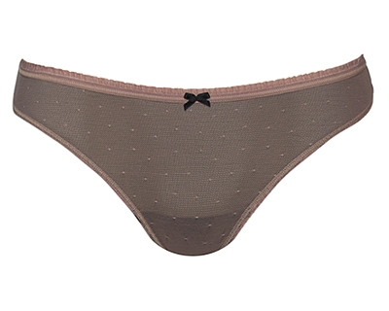
 |  |  |  |  |  | 84 | 88 | 92 | 96 | 100 | 104 | 108 | 112 | 116 | 120 | 124 | 128 | 132 | 136
Milavitsa Мода | 26213 | ТРУСЫ-СТРИНГ ЖЕН. |  |  | 230.00 | 0 | 0 | 0 | 0 | 0 | 0 | 0 | 0 | 0 | 0 | 0 | 0 | 0 | 0
 |  |  | розовое дерево |  | 230.00 | 0 | 0 | 0 | 0 | 0 | 0 | 0 | 0 | 0 | 0 | 0 | 0 | 0 | 0
 |  |  |  | 0

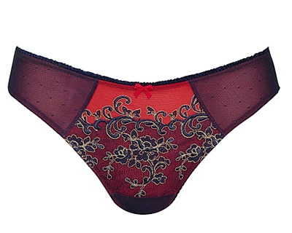
 |  |  |  |  |  | 84 | 88 | 92 | 96 | 100 | 104 | 108 | 112 | 116 | 120 | 124 | 128 | 132 | 136
Milavitsa Мода | 26214 | ТРУСЫ ЖЕН. |  |  | 360.00 | 0 | 0 | 0 | 0 | 0 | 0 | 0 | 0 | 0 | 0 | 0 | 0 | 0 | 0
 |  |  | розовое дерево |  | 360.00 | 0 | 0 | 0 | 0 | 0 | 0 | 0 | 0 | 0 | 0 | 0 | 0 | 0 | 0
 |  |  |  | 0

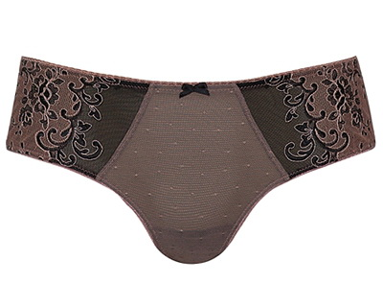
 |  |  |  |  |  | 84 | 88 | 92 | 96 | 100 | 104 | 108 | 112 | 116 | 120 | 124 | 128 | 132 | 136
Milavitsa Мода | 26215 | ТРУСЫ ЖЕН. |  |  | 430.00 | 0 | 0 | 0 | 0 | 0 | 0 | 0 | 0 | 0 | 0 | 0 | 0 | 0 | 0
 |  |  | розовое дерево |  | 430.00 | 0 | 0 | 0 | 0 | 0 | 0 | 0 | 0 | 0 | 0 | 0 | 0 | 0 | 0
 |  |  |  | 0

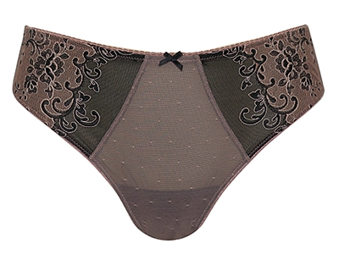
 |  |  |  |  |  | 84 | 88 | 92 | 96 | 100 | 104 | 108 | 112 | 116 | 120 | 124 | 128 | 132 | 136
Milavitsa Мода | 26216 | ТРУСЫ ЖЕН. |  |  | 430.00 | 0 | 0 | 0 | 0 | 0 | 0 | 0 | 0 | 0 | 0 | 0 | 0 | 0 | 0
 |  |  | темно-синий |  | 430.00 | 0 | 0 | 0 | 0 | 0 | 0 | 0 | 0 | 0 | 0 | 0 | 0 | 0 | 0
 |  |  |  | 0
 |  |  | розовое дерево |  |  | 0 | 0 | 0 | 0 | 0 | 0 | 0 | 0 | 0 | 0 | 0 | 0 | 0 | 0
 |  |  |  | 0

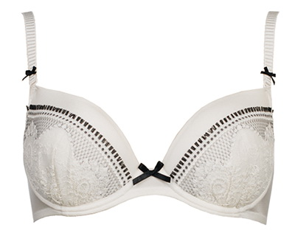
 |  |  |  |  |  | 60 | 65 | 70 | 75 | 80 | 85 | 90 | 95 | 100 | 105 | 110 | 115 | 120 | 125 | 130 | 135
Milavitsa Мода | 12342 | БЮСТГАЛЬТЕР |  |  | 1,220.00 | 0 | 0 | 0 | 0 | 0 | 0 | 0 | 0 | 0 | 0 | 0 | 0 | 0 | 0 | 0 | 0
 |  |  | приглушенно-белый |  | 1,220.00 | 0 | 0 | 0 | 0 | 0 | 0 | 0 | 0 | 0 | 0 | 0 | 0 | 0 | 0 | 0 | 0
 |  |  |  | A
 |  |  |  | B
 |  |  |  | C
 |  |  |  | D
 |  |  | морское побережье |  |  | 0 | 0 | 0 | 0 | 0 | 0 | 0 | 0 | 0 | 0 | 0 | 0 | 0 | 0 | 0 | 0
 |  |  |  | D

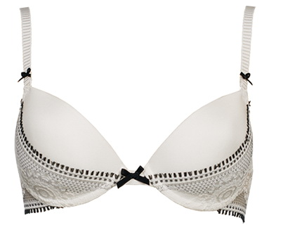
 |  |  |  |  |  | 60 | 65 | 70 | 75 | 80 | 85 | 90 | 95 | 100 | 105 | 110 | 115 | 120 | 125 | 130 | 135
Milavitsa Мода | 12343 | БЮСТГАЛЬТЕР |  |  | 1,230.00 | 0 | 0 | 0 | 0 | 0 | 0 | 0 | 0 | 0 | 0 | 0 | 0 | 0 | 0 | 0 | 0
 |  |  | приглушенно-белый |  | 1,230.00 | 0 | 0 | 0 | 0 | 0 | 0 | 0 | 0 | 0 | 0 | 0 | 0 | 0 | 0 | 0 | 0
 |  |  |  | A
 |  |  |  | B
 |  |  |  | C
 |  |  |  | D
 |  |  | морское побережье |  |  | 0 | 0 | 0 | 0 | 0 | 0 | 0 | 0 | 0 | 0 | 0 | 0 | 0 | 0 | 0 | 0
 |  |  |  | C
 |  |  |  | D

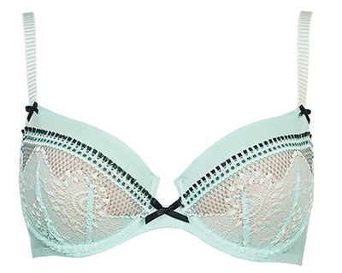
 |  |  |  |  |  | 60 | 65 | 70 | 75 | 80 | 85 | 90 | 95 | 100 | 105 | 110 | 115 | 120 | 125 | 130 | 135
Milavitsa Мода | 12344 | БЮСТГАЛЬТЕР |  |  | 1,140.00 | 0 | 0 | 0 | 0 | 0 | 0 | 0 | 0 | 0 | 0 | 0 | 0 | 0 | 0 | 0 | 0
 |  |  | приглушенно-белый |  | 1,140.00 | 0 | 0 | 0 | 0 | 0 | 0 | 0 | 0 | 0 | 0 | 0 | 0 | 0 | 0 | 0 | 0
 |  |  |  | A
 |  |  |  | B
 |  |  |  | C
 |  |  |  | D

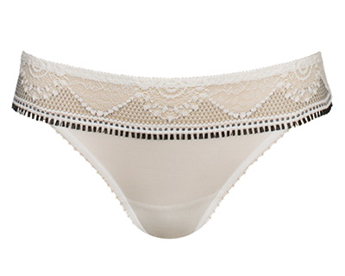
 |  |  |  |  |  | 84 | 88 | 92 | 96 | 100 | 104 | 108 | 112 | 116 | 120 | 124 | 128 | 132 | 136
Milavitsa Мода | 26342 | ТРУСЫ ЖЕН. |  |  | 580.00 | 0 | 0 | 0 | 0 | 0 | 0 | 0 | 0 | 0 | 0 | 0 | 0 | 0 | 0
 |  |  | приглушенно-белый |  | 580.00 | 0 | 0 | 0 | 0 | 0 | 0 | 0 | 0 | 0 | 0 | 0 | 0 | 0 | 0
 |  |  |  | 0
 |  |  | морское побережье |  |  | 0 | 0 | 0 | 0 | 0 | 0 | 0 | 0 | 0 | 0 | 0 | 0 | 0 | 0
 |  |  |  | 0

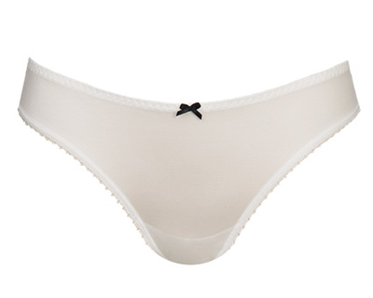
 |  |  |  |  |  | 84 | 88 | 92 | 96 | 100 | 104 | 108 | 112 | 116 | 120 | 124 | 128 | 132 | 136
Milavitsa Мода | 26343 | ТРУСЫ ЖЕН. |  |  | 700.00 | 0 | 0 | 0 | 0 | 0 | 0 | 0 | 0 | 0 | 0 | 0 | 0 | 0 | 0
 |  |  | приглушенно-белый |  | 700.00 | 0 | 0 | 0 | 0 | 0 | 0 | 0 | 0 | 0 | 0 | 0 | 0 | 0 | 0
 |  |  |  | 0
 |  |  | морское побережье |  |  | 0 | 0 | 0 | 0 | 0 | 0 | 0 | 0 | 0 | 0 | 0 | 0 | 0 | 0
 |  |  |  | 0

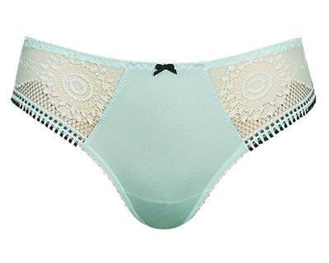
 |  |  |  |  |  | 84 | 88 | 92 | 96 | 100 | 104 | 108 | 112 | 116 | 120 | 124 | 128 | 132 | 136
Milavitsa Мода | 26344 | ТРУСЫ ЖЕН. |  |  | 620.00 | 0 | 0 | 0 | 0 | 0 | 0 | 0 | 0 | 0 | 0 | 0 | 0 | 0 | 0
 |  |  | приглушенно-белый |  | 620.00 | 0 | 0 | 0 | 0 | 0 | 0 | 0 | 0 | 0 | 0 | 0 | 0 | 0 | 0
 |  |  |  | 0

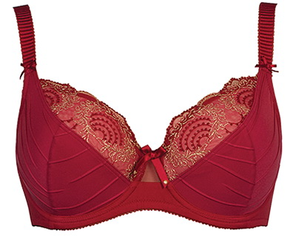
 |  |  |  |  |  | 60 | 65 | 70 | 75 | 80 | 85 | 90 | 95 | 100 | 105 | 110 | 115 | 120 | 125 | 130 | 135
Milavitsa Мода | 351 | БЮСТГАЛЬТЕР |  |  | 1,370.00 | 0 | 0 | 0 | 0 | 0 | 0 | 0 | 0 | 0 | 0 | 0 | 0 | 0 | 0 | 0 | 0
 |  |  | чёрный |  | 1,370.00 | 0 | 0 | 0 | 0 | 0 | 0 | 0 | 0 | 0 | 0 | 0 | 0 | 0 | 0 | 0 | 0
 |  |  |  | F
 |  |  |  | G
 |  |  |  | H
 |  |  | темно-красный |  |  | 0 | 0 | 0 | 0 | 0 | 0 | 0 | 0 | 0 | 0 | 0 | 0 | 0 | 0 | 0 | 0
 |  |  |  | F
 |  |  |  | G
 |  |  |  | H
 |  |  | сливочный |  |  | 0 | 0 | 0 | 0 | 0 | 0 | 0 | 0 | 0 | 0 | 0 | 0 | 0 | 0 | 0 | 0
 |  |  |  | F
 |  |  |  | G
 |  |  |  | H

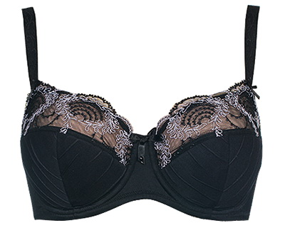
 |  |  |  |  |  | 60 | 65 | 70 | 75 | 80 | 85 | 90 | 95 | 100 | 105 | 110 | 115 | 120 | 125 | 130 | 135
Milavitsa Мода | 12350 | БЮСТГАЛЬТЕР |  |  | 1,350.00 | 0 | 0 | 0 | 0 | 0 | 0 | 0 | 0 | 0 | 0 | 0 | 0 | 0 | 0 | 0 | 0
 |  |  | чёрный |  | 1,350.00 | 0 | 0 | 0 | 0 | 0 | 0 | 0 | 0 | 0 | 0 | 0 | 0 | 0 | 0 | 0 | 0
 |  |  |  | B
 |  |  |  | C
 |  |  |  | D
 |  |  |  | E
 |  |  |  | F
 |  |  |  | G
 |  |  | темно-красный |  |  | 0 | 0 | 0 | 0 | 0 | 0 | 0 | 0 | 0 | 0 | 0 | 0 | 0 | 0 | 0 | 0
 |  |  |  | B
 |  |  |  | C
 |  |  |  | D
 |  |  |  | E
 |  |  |  | F
 |  |  |  | G
 |  |  | сливочный |  |  | 0 | 0 | 0 | 0 | 0 | 0 | 0 | 0 | 0 | 0 | 0 | 0 | 0 | 0 | 0 | 0
 |  |  |  | B
 |  |  |  | C
 |  |  |  | D
 |  |  |  | E
 |  |  |  | F
 |  |  |  | G

 |  |  |  |  |  | 60 | 65 | 70 | 75 | 80 | 85 | 90 | 95 | 100 | 105 | 110 | 115 | 120 | 125 | 130 | 135
Milavitsa Мода | 12351 | БЮСТГАЛЬТЕР |  |  | 1,310.00 | 0 | 0 | 0 | 0 | 0 | 0 | 0 | 0 | 0 | 0 | 0 | 0 | 0 | 0 | 0 | 0
 |  |  | чёрный |  | 1,310.00 | 0 | 0 | 0 | 0 | 0 | 0 | 0 | 0 | 0 | 0 | 0 | 0 | 0 | 0 | 0 | 0
 |  |  |  | B
 |  |  |  | C
 |  |  |  | D
 |  |  |  | E
 |  |  |  | F
 |  |  |  | G
 |  |  | темно-красный |  |  | 0 | 0 | 0 | 0 | 0 | 0 | 0 | 0 | 0 | 0 | 0 | 0 | 0 | 0 | 0 | 0
 |  |  |  | B
 |  |  |  | C
 |  |  |  | D
 |  |  |  | E
 |  |  |  | F
 |  |  |  | G
 |  |  | сливочный |  |  | 0 | 0 | 0 | 0 | 0 | 0 | 0 | 0 | 0 | 0 | 0 | 0 | 0 | 0 | 0 | 0
 |  |  |  | B
 |  |  |  | C
 |  |  |  | D
 |  |  |  | E
 |  |  |  | F
 |  |  |  | G

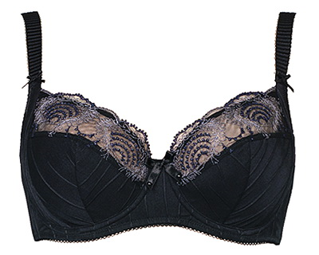
 |  |  |  |  |  | 60 | 65 | 70 | 75 | 80 | 85 | 90 | 95 | 100 | 105 | 110 | 115 | 120 | 125 | 130 | 135
Milavitsa Мода | 12352 | БЮСТГАЛЬТЕР |  |  | 1,400.00 | 0 | 0 | 0 | 0 | 0 | 0 | 0 | 0 | 0 | 0 | 0 | 0 | 0 | 0 | 0 | 0
 |  |  | чёрный |  | 1,400.00 | 0 | 0 | 0 | 0 | 0 | 0 | 0 | 0 | 0 | 0 | 0 | 0 | 0 | 0 | 0 | 0
 |  |  |  | B
 |  |  |  | C
 |  |  |  | D
 |  |  |  | E
 |  |  |  | F
 |  |  |  | G
 |  |  |  | H
 |  |  | темно-красный |  |  | 0 | 0 | 0 | 0 | 0 | 0 | 0 | 0 | 0 | 0 | 0 | 0 | 0 | 0 | 0 | 0
 |  |  |  | B
 |  |  |  | C
 |  |  |  | D
 |  |  |  | E
 |  |  |  | F
 |  |  |  | G
 |  |  |  | H
 |  |  | сливочный |  |  | 0 | 0 | 0 | 0 | 0 | 0 | 0 | 0 | 0 | 0 | 0 | 0 | 0 | 0 | 0 | 0
 |  |  |  | B
 |  |  |  | C
 |  |  |  | D
 |  |  |  | E
 |  |  |  | F
 |  |  |  | G
 |  |  |  | H

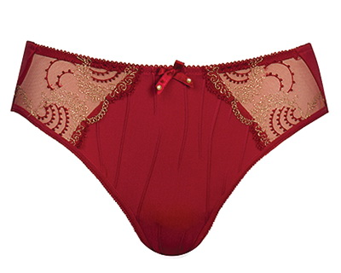
 |  |  |  |  |  | 84 | 88 | 92 | 96 | 100 | 104 | 108 | 112 | 116 | 120 | 124 | 128 | 132 | 136
Milavitsa Мода | 26351 | ТРУСЫ ЖЕН. |  |  | 690.00 | 0 | 0 | 0 | 0 | 0 | 0 | 0 | 0 | 0 | 0 | 0 | 0 | 0 | 0
 |  |  | чёрный |  | 690.00 | 0 | 0 | 0 | 0 | 0 | 0 | 0 | 0 | 0 | 0 | 0 | 0 | 0 | 0
 |  |  |  | 0
 |  |  | темно-красный |  |  | 0 | 0 | 0 | 0 | 0 | 0 | 0 | 0 | 0 | 0 | 0 | 0 | 0 | 0
 |  |  |  | 0
 |  |  | сливочный |  |  | 0 | 0 | 0 | 0 | 0 | 0 | 0 | 0 | 0 | 0 | 0 | 0 | 0 | 0
 |  |  |  | 0

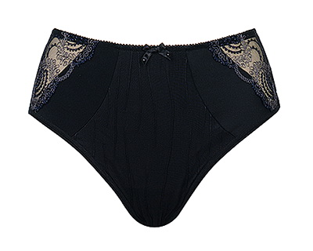
 |  |  |  |  |  | 84 | 88 | 92 | 96 | 100 | 104 | 108 | 112 | 116 | 120 | 124 | 128 | 132 | 136
Milavitsa Мода | 26352 | ТРУСЫ ЖЕН. |  |  | 720.00 | 0 | 0 | 0 | 0 | 0 | 0 | 0 | 0 | 0 | 0 | 0 | 0 | 0 | 0
 |  |  | чёрный |  | 720.00 | 0 | 0 | 0 | 0 | 0 | 0 | 0 | 0 | 0 | 0 | 0 | 0 | 0 | 0
 |  |  |  | 0
 |  |  | темно-красный |  |  | 0 | 0 | 0 | 0 | 0 | 0 | 0 | 0 | 0 | 0 | 0 | 0 | 0 | 0
 |  |  |  | 0
 |  |  | сливочный |  |  | 0 | 0 | 0 | 0 | 0 | 0 | 0 | 0 | 0 | 0 | 0 | 0 | 0 | 0
 |  |  |  | 0

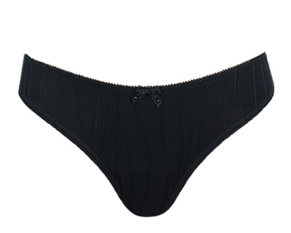
 |  |  |  |  |  | 84 | 88 | 92 | 96 | 100 | 104 | 108 | 112 | 116 | 120 | 124 | 128 | 132 | 136
Milavitsa Мода | 26372 | ТРУСЫ-СТРИНГ ЖЕН. |  |  | 430.00 | 0 | 0 | 0 | 0 | 0 | 0 | 0 | 0 | 0 | 0 | 0 | 0 | 0 | 0
 |  |  | чёрный |  | 430.00 | 0 | 0 | 0 | 0 | 0 | 0 | 0 | 0 | 0 | 0 | 0 | 0 | 0 | 0
 |  |  |  | 0
 |  |  | темно-красный |  |  | 0 | 0 | 0 | 0 | 0 | 0 | 0 | 0 | 0 | 0 | 0 | 0 | 0 | 0
 |  |  |  | 0
 |  |  | сливочный |  |  | 0 | 0 | 0 | 0 | 0 | 0 | 0 | 0 | 0 | 0 | 0 | 0 | 0 | 0
 |  |  |  | 0

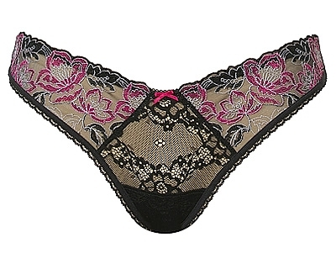
 |  |  |  |  |  | 84 | 88 | 92 | 96 | 100 | 104 | 108 | 112 | 116 | 120 | 124 | 128 | 132 | 136
Milavitsa Мода | 26135 | ТРУСЫ-СТРИНГ ЖЕН. |  |  | 0.00 | 0 | 0 | 0 | 0 | 0 | 0 | 0 | 0 | 0 | 0 | 0 | 0 | 0 | 0
 |  |  | чёрный |  |  | 0 | 0 | 0 | 0 | 0 | 0 | 0 | 0 | 0 | 0 | 0 | 0 | 0 | 0
 |  |  |  | 0

 |  |  |  |  |  | 60 | 65 | 70 | 75 | 80 | 85 | 90 | 95 | 100 | 105 | 110 | 115 | 120 | 125 | 130 | 135
Milavitsa Мода | 30095 | ГРАЦИЯ |  |  | 0.00 | 0 | 0 | 0 | 0 | 0 | 0 | 0 | 0 | 0 | 0 | 0 | 0 | 0 | 0 | 0 | 0
 |  |  | чёрный |  |  | 0 | 0 | 0 | 0 | 0 | 0 | 0 | 0 | 0 | 0 | 0 | 0 | 0 | 0 | 0 | 0
 |  |  |  | B
 |  |  |  | C
 |  |  |  | D
 |  |  |  | E
 |  |  | бордо |  |  | 0 | 0 | 0 | 0 | 0 | 0 | 0 | 0 | 0 | 0 | 0 | 0 | 0 | 0 | 0 | 0
 |  |  |  | B
 |  |  |  | C
 |  |  |  | D

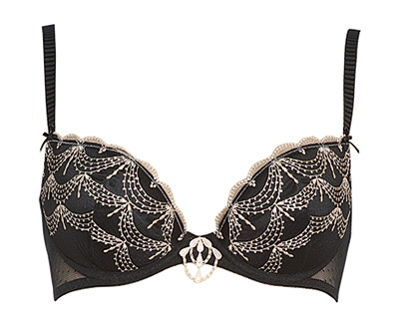
 |  |  |  |  |  | 60 | 65 | 70 | 75 | 80 | 85 | 90 | 95 | 100 | 105 | 110 | 115 | 120 | 125 | 130 | 135
Milavitsa Мода | 12274 | БЮСТГАЛЬТЕР |  |  | 650.00 | 0 | 0 | 0 | 0 | 0 | 0 | 0 | 0 | 0 | 0 | 0 | 0 | 0 | 0 | 0 | 0
 |  |  | чёрный |  | 650.00 | 0 | 0 | 0 | 0 | 0 | 0 | 0 | 0 | 0 | 0 | 0 | 0 | 0 | 0 | 0 | 0
 |  |  |  | C
 |  |  |  | D
 |  |  | скарлет |  |  | 0 | 0 | 0 | 0 | 0 | 0 | 0 | 0 | 0 | 0 | 0 | 0 | 0 | 0 | 0 | 0
 |  |  |  | B
 |  |  |  | C
 |  |  |  | D

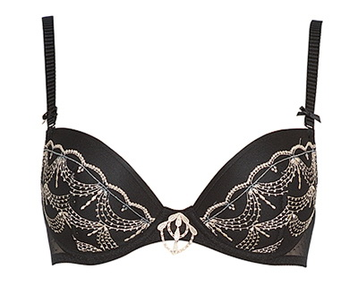
 |  |  |  |  |  | 60 | 65 | 70 | 75 | 80 | 85 | 90 | 95 | 100 | 105 | 110 | 115 | 120 | 125 | 130 | 135
Milavitsa Мода | 12275 | БЮСТГАЛЬТЕР |  |  | 690.00 | 0 | 0 | 0 | 0 | 0 | 0 | 0 | 0 | 0 | 0 | 0 | 0 | 0 | 0 | 0 | 0
 |  |  | чёрный |  | 690.00 | 0 | 0 | 0 | 0 | 0 | 0 | 0 | 0 | 0 | 0 | 0 | 0 | 0 | 0 | 0 | 0
 |  |  |  | B
 |  |  |  | C
 |  |  |  | D
 |  |  | скарлет |  |  | 0 | 0 | 0 | 0 | 0 | 0 | 0 | 0 | 0 | 0 | 0 | 0 | 0 | 0 | 0 | 0
 |  |  |  | C
 |  |  |  | D

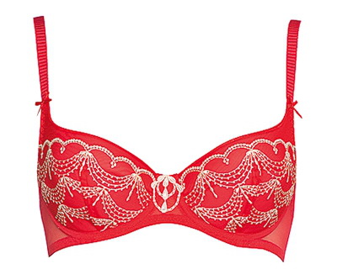
 |  |  |  |  |  | 60 | 65 | 70 | 75 | 80 | 85 | 90 | 95 | 100 | 105 | 110 | 115 | 120 | 125 | 130 | 135
Milavitsa Мода | 12276 | БЮСТГАЛЬТЕР |  |  | 640.00 | 0 | 0 | 0 | 0 | 0 | 0 | 0 | 0 | 0 | 0 | 0 | 0 | 0 | 0 | 0 | 0
 |  |  | чёрный |  | 640.00 | 0 | 0 | 0 | 0 | 0 | 0 | 0 | 0 | 0 | 0 | 0 | 0 | 0 | 0 | 0 | 0
 |  |  |  | C
 |  |  |  | D
 |  |  |  | E
 |  |  |  | F
 |  |  | скарлет |  |  | 0 | 0 | 0 | 0 | 0 | 0 | 0 | 0 | 0 | 0 | 0 | 0 | 0 | 0 | 0 | 0
 |  |  |  | B
 |  |  |  | C
 |  |  |  | D
 |  |  |  | E
 |  |  |  | F

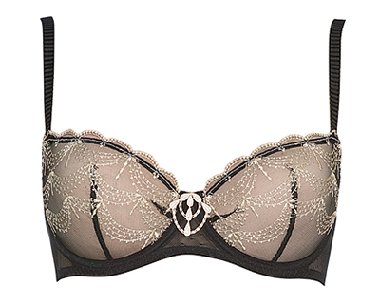
 |  |  |  |  |  | 60 | 65 | 70 | 75 | 80 | 85 | 90 | 95 | 100 | 105 | 110 | 115 | 120 | 125 | 130 | 135
Milavitsa Мода | 12279 | БЮСТГАЛЬТЕР |  |  | 590.00 | 0 | 0 | 0 | 0 | 0 | 0 | 0 | 0 | 0 | 0 | 0 | 0 | 0 | 0 | 0 | 0
 |  |  | чёрный |  | 590.00 | 0 | 0 | 0 | 0 | 0 | 0 | 0 | 0 | 0 | 0 | 0 | 0 | 0 | 0 | 0 | 0
 |  |  |  | B
 |  |  |  | C
 |  |  |  | D
 |  |  |  | E
 |  |  | скарлет |  |  | 0 | 0 | 0 | 0 | 0 | 0 | 0 | 0 | 0 | 0 | 0 | 0 | 0 | 0 | 0 | 0
 |  |  |  | B
 |  |  |  | C
 |  |  |  | D
 |  |  |  | E

 |  |  |  |  |  | 84 | 88 | 92 | 96 | 100 | 104 | 108 | 112 | 116 | 120 | 124 | 128 | 132 | 136
Milavitsa Мода | 26279 | ТРУСЫ ЖЕН. |  |  | 320.00 | 0 | 0 | 0 | 0 | 0 | 0 | 0 | 0 | 0 | 0 | 0 | 0 | 0 | 0
 |  |  | чёрный |  | 320.00 | 0 | 0 | 0 | 0 | 0 | 0 | 0 | 0 | 0 | 0 | 0 | 0 | 0 | 0
 |  |  |  | 0
 |  |  | скарлет |  |  | 0 | 0 | 0 | 0 | 0 | 0 | 0 | 0 | 0 | 0 | 0 | 0 | 0 | 0
 |  |  |  | 0

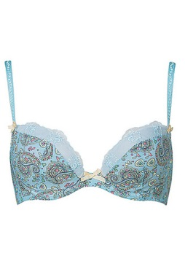
 |  |  |  |  |  | 60 | 65 | 70 | 75 | 80 | 85 | 90 | 95 | 100 | 105 | 110 | 115 | 120 | 125 | 130 | 135
Milavitsa Мода | 12183 | БЮСТГАЛЬТЕР |  |  | 800.00 | 0 | 0 | 0 | 0 | 0 | 0 | 0 | 0 | 0 | 0 | 0 | 0 | 0 | 0 | 0 | 0
 |  |  | сливочный набивной |  | 800.00 | 0 | 0 | 0 | 0 | 0 | 0 | 0 | 0 | 0 | 0 | 0 | 0 | 0 | 0 | 0 | 0
 |  |  |  | D

 |  |  |  |  |  | 84 | 88 | 92 | 96 | 100 | 104 | 108 | 112 | 116 | 120 | 124 | 128 | 132 | 136
Milavitsa Мода | 26183 | ТРУСЫ-СТРИНГ ЖЕН. |  |  | 330.00 | 0 | 0 | 0 | 0 | 0 | 0 | 0 | 0 | 0 | 0 | 0 | 0 | 0 | 0
 |  |  | голубой набивной |  | 330.00 | 0 | 0 | 0 | 0 | 0 | 0 | 0 | 0 | 0 | 0 | 0 | 0 | 0 | 0
 |  |  |  | 0

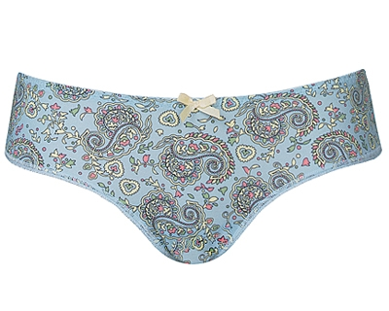
 |  |  |  |  |  | 84 | 88 | 92 | 96 | 100 | 104 | 108 | 112 | 116 | 120 | 124 | 128 | 132 | 136
Milavitsa Мода | 26184 | ТРУСЫ ЖЕН. |  |  | 410.00 | 0 | 0 | 0 | 0 | 0 | 0 | 0 | 0 | 0 | 0 | 0 | 0 | 0 | 0
 |  |  | голубой набивной |  | 410.00 | 0 | 0 | 0 | 0 | 0 | 0 | 0 | 0 | 0 | 0 | 0 | 0 | 0 | 0
 |  |  |  | 0
 |  |  | сливочный набивной |  |  | 0 | 0 | 0 | 0 | 0 | 0 | 0 | 0 | 0 | 0 | 0 | 0 | 0 | 0
 |  |  |  | 0

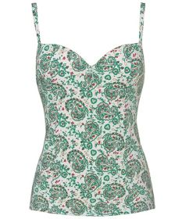
 |  |  |  |  |  | 60 | 65 | 70 | 75 | 80 | 85 | 90 | 95 | 100 | 105 | 110 | 115 | 120 | 125 | 130 | 135
Milavitsa Мода | 90910 | БЮСТГАЛЬТЕР-ТОП |  |  | 0.00 | 0 | 0 | 0 | 0 | 0 | 0 | 0 | 0 | 0 | 0 | 0 | 0 | 0 | 0 | 0 | 0
 |  |  | голубой набивной |  |  | 0 | 0 | 0 | 0 | 0 | 0 | 0 | 0 | 0 | 0 | 0 | 0 | 0 | 0 | 0 | 0
 |  |  |  | B
 |  |  |  | C
 |  |  |  | D
 |  |  |  | E
 |  |  |  | F
 |  |  | сливочный набивной |  |  | 0 | 0 | 0 | 0 | 0 | 0 | 0 | 0 | 0 | 0 | 0 | 0 | 0 | 0 | 0 | 0
 |  |  |  | B
 |  |  |  | C
 |  |  |  | D
 |  |  |  | E
 |  |  |  | F

 |  |  |  |  |  | 60 | 65 | 70 | 75 | 80 | 85 | 90 | 95 | 100 | 105 | 110 | 115 | 120 | 125 | 130 | 135
Milavitsa Мода | 12338 | БЮСТГАЛЬТЕР |  |  | 1,260.00 | 0 | 0 | 0 | 0 | 0 | 0 | 0 | 0 | 0 | 0 | 0 | 0 | 0 | 0 | 0 | 0
 |  |  | горный ручей |  | 1,260.00 | 0 | 0 | 0 | 0 | 0 | 0 | 0 | 0 | 0 | 0 | 0 | 0 | 0 | 0 | 0 | 0
 |  |  |  | A
 |  |  |  | B
 |  |  |  | C
 |  |  |  | D
 |  |  | сливочный набивной |  |  | 0 | 0 | 0 | 0 | 0 | 0 | 0 | 0 | 0 | 0 | 0 | 0 | 0 | 0 | 0 | 0
 |  |  |  | A
 |  |  |  | B
 |  |  |  | C
 |  |  |  | D

 |  |  |  |  |  | 60 | 65 | 70 | 75 | 80 | 85 | 90 | 95 | 100 | 105 | 110 | 115 | 120 | 125 | 130 | 135
Milavitsa Мода | 12339 | БЮСТГАЛЬТЕР |  |  | 1,410.00 | 0 | 0 | 0 | 0 | 0 | 0 | 0 | 0 | 0 | 0 | 0 | 0 | 0 | 0 | 0 | 0
 |  |  | сливочный набивной |  | 1,410.00 | 0 | 0 | 0 | 0 | 0 | 0 | 0 | 0 | 0 | 0 | 0 | 0 | 0 | 0 | 0 | 0
 |  |  |  | A
 |  |  |  | B
 |  |  |  | C
 |  |  |  | D

 |  |  |  |  |  | 60 | 65 | 70 | 75 | 80 | 85 | 90 | 95 | 100 | 105 | 110 | 115 | 120 | 125 | 130 | 135
Milavitsa Мода | 12340 | БЮСТГАЛЬТЕР |  |  | 1,230.00 | 0 | 0 | 0 | 0 | 0 | 0 | 0 | 0 | 0 | 0 | 0 | 0 | 0 | 0 | 0 | 0
 |  |  | горный ручей |  | 1,230.00 | 0 | 0 | 0 | 0 | 0 | 0 | 0 | 0 | 0 | 0 | 0 | 0 | 0 | 0 | 0 | 0
 |  |  |  | B
 |  |  |  | C
 |  |  |  | D
 |  |  |  | E
 |  |  |  | F
 |  |  | сливочный набивной |  |  | 0 | 0 | 0 | 0 | 0 | 0 | 0 | 0 | 0 | 0 | 0 | 0 | 0 | 0 | 0 | 0
 |  |  |  | A
 |  |  |  | B
 |  |  |  | C
 |  |  |  | D
 |  |  |  | E
 |  |  |  | F

 |  |  |  |  |  | 84 | 88 | 92 | 96 | 100 | 104 | 108 | 112 | 116 | 120 | 124 | 128 | 132 | 136
Milavitsa Мода | 26338 | ТРУСЫ ЖЕН. |  |  | 670.00 | 0 | 0 | 0 | 0 | 0 | 0 | 0 | 0 | 0 | 0 | 0 | 0 | 0 | 0
 |  |  | горный ручей |  | 670.00 | 0 | 0 | 0 | 0 | 0 | 0 | 0 | 0 | 0 | 0 | 0 | 0 | 0 | 0
 |  |  |  | 0
 |  |  | сливочный набивной |  |  | 0 | 0 | 0 | 0 | 0 | 0 | 0 | 0 | 0 | 0 | 0 | 0 | 0 | 0
 |  |  |  | 0

 |  |  |  |  |  | 84 | 88 | 92 | 96 | 100 | 104 | 108 | 112 | 116 | 120 | 124 | 128 | 132 | 136
Milavitsa Мода | 26339 | ТРУСЫ ЖЕН. |  |  | 820.00 | 0 | 0 | 0 | 0 | 0 | 0 | 0 | 0 | 0 | 0 | 0 | 0 | 0 | 0
 |  |  | горный ручей |  | 820.00 | 0 | 0 | 0 | 0 | 0 | 0 | 0 | 0 | 0 | 0 | 0 | 0 | 0 | 0
 |  |  |  | 0
 |  |  | сливочный набивной |  |  | 0 | 0 | 0 | 0 | 0 | 0 | 0 | 0 | 0 | 0 | 0 | 0 | 0 | 0
 |  |  |  | 0

 |  |  |  |  |  | 84 | 88 | 92 | 96 | 100 | 104 | 108 | 112 | 116 | 120 | 124 | 128 | 132 | 136
Milavitsa Мода | 26340 | ТРУСЫ-СТРИНГ ЖЕН. |  |  | 550.00 | 0 | 0 | 0 | 0 | 0 | 0 | 0 | 0 | 0 | 0 | 0 | 0 | 0 | 0
 |  |  | горный ручей |  | 550.00 | 0 | 0 | 0 | 0 | 0 | 0 | 0 | 0 | 0 | 0 | 0 | 0 | 0 | 0
 |  |  |  | 0
 |  |  | сливочный набивной |  |  | 0 | 0 | 0 | 0 | 0 | 0 | 0 | 0 | 0 | 0 | 0 | 0 | 0 | 0
 |  |  |  | 0

 |  |  |  |  |  | 84 | 88 | 92 | 96 | 100 | 104 | 108 | 112 | 116 | 120 | 124 | 128 | 132 | 136
Milavitsa Мода | 26341 | ТРУСЫ ЖЕН. |  |  | 600.00 | 0 | 0 | 0 | 0 | 0 | 0 | 0 | 0 | 0 | 0 | 0 | 0 | 0 | 0
 |  |  | горный ручей |  | 600.00 | 0 | 0 | 0 | 0 | 0 | 0 | 0 | 0 | 0 | 0 | 0 | 0 | 0 | 0
 |  |  |  | 0
 |  |  | сливочный набивной |  |  | 0 | 0 | 0 | 0 | 0 | 0 | 0 | 0 | 0 | 0 | 0 | 0 | 0 | 0
 |  |  |  | 0

 |  |  |  |  |  | 60 | 65 | 70 | 75 | 80 | 85 | 90 | 95 | 100 | 105 | 110 | 115 | 120 | 125 | 130 | 135
Milavitsa Мода | 12187 | БЮСТГАЛЬТЕР |  |  | 620.00 | 0 | 0 | 0 | 0 | 0 | 0 | 0 | 0 | 0 | 0 | 0 | 0 | 0 | 0 | 0 | 0
 |  |  | чёрный |  | 620.00 | 0 | 0 | 0 | 0 | 0 | 0 | 0 | 0 | 0 | 0 | 0 | 0 | 0 | 0 | 0 | 0
 |  |  |  | B
 |  |  |  | D
 |  |  | сливочный |  |  | 0 | 0 | 0 | 0 | 0 | 0 | 0 | 0 | 0 | 0 | 0 | 0 | 0 | 0 | 0 | 0
 |  |  |  | D

 |  |  |  |  |  | 60 | 65 | 70 | 75 | 80 | 85 | 90 | 95 | 100 | 105 | 110 | 115 | 120 | 125 | 130 | 135
Milavitsa Мода | 12188 | БЮСТГАЛЬТЕР |  |  | 590.00 | 0 | 0 | 0 | 0 | 0 | 0 | 0 | 0 | 0 | 0 | 0 | 0 | 0 | 0 | 0 | 0
...

